Mimic25
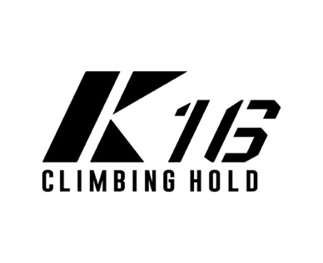

 | K16 CLIMBING HOLD オーダーシート

クライミングジム関係者・セッターの方は業販価格にて対応させていただきます
問い合わせフォームよりご連絡ください

 |  |  |  |  |  |  |  |  | 株式会社CJ ClimbingJAM静岡店
 |  |  |  |  |  |  |  |  | Mail : k16climbinghold@gmail.com
 |  |  |  |  |  |  |  |  | Tel : 054-266-3747

 | 商品コード | 商品名 |  | 価格(税別) | 価格(税込) | カラー | 数量 | 小計(税別) | 小計(税込)
 | 24-M01 | Mimic | 20個 1SET | ¥25,000 | ¥27,500 | Clear |  | ¥0 | ¥0
 |  |  |  |  | 合計 |  | 0 | ¥0 | ¥0

 | お取引先様名 |  |  | ご担当者様名
 | お電話番号 |  |  | メールアドレス
 | お届け先住所

